回答用紙
 |  | ● NEDO試験サイトアンケート

 |  | 本アンケートは、国立大学法人神戸大学、レラテック株式会社、一般財団法人日本気象協会の3者が受託・実施中である、NEDO「洋上ウィンドファーム開発支援事業（洋上風況観測にかかる試験サイトのモデル検討・構築）」に関するものです。 上記事業の一環として、試験サイト※に関するニーズ等について、風力関係のさまざまなお立場の皆様からご意見を頂戴したく、アンケート調査を行いたく存じます。 ※試験サイト：風況調査等に利用するライダー機器の精度検証を実施する施設のこと 本事業では、神戸大学、レラテック、日本気象協会3者の技術力を生かして、洋上風力発電にかかる風況観測の精度担保に必要な校正試験サイトのモデルを、青森県六ヶ所村むつ小川原港内に構築・整備し、2023年4月より一般利用者に開放しています。 詳細は、別添のむつ小川原サイトの概要資料および、下記のHPに掲載しておりますので、ご参照しながらご回答頂ければと思います。 「むつ小川原洋上風況観測試験サイト」 HP：https://www.lab.kobe-u.ac.jp/gmsc-airsea/mutsu/ 【締切・注意事項】 ・アンケートの実施期間：2023年9月1日(金)まで ・ご回答は基本的に1社（機関、研究室）1回答とさせていただきます。 ・各質問に対する回答の選択肢によって、ご回答頂く質問が変わりますので、上から順番にご回答下さい。 ・ご回答が難しい質問は空欄のままでも構いません。 【情報の取り扱いについて】 ご回答いただいた情報につきましては、本業務の目的以外には利用いたしません。 また、許可なく関係機関以外の第三者に個別の回答内容を提供することや、回答者の氏名、所属機関等の名称を公表することはありません。 【本調査に関するお問い合わせ先】 一般財団法人日本気象協会 環境・エネルギー事業部 環境解析事業課 NEDO試験サイトアンケート担当 長井、町田、亀田 TEL: 03-5958-8152 MAIL: nedo-qre_kankyo@jwa.or.jp
 | No.
 | 1 | 法人名：
 |  | 部署名：
 | 2 |  | 貴社名の開示： |  | ←不可の場合「不可」をご選択ください。

 | No. | 質 問 | 項 目 | 回 答 欄 | 自由記述欄 | 入 力 説 明
 | 3 | ご所属の法人の業種はどれに該当しますか? | (1)風力発電事業者 (2)コンサルタント (3)メーカー (4)大学・研究機関 (5)その他（自由記述） |  |  | リストから選択してください。 「(5)その他（自由記述）」を選択した方は、「自由記述欄」に記載してください。
 | 4 | むつ小川原の試験サイトをご存じですか？ | (1)知っている (2)知らなかった。 |  |  | リストから選択してください。
 | 5 | Q4で「(1)知っている」と回答した方で、「むつ小川原サイト」の存在はどこで知りましたか? | (1)他社からの紹介(コンサルタント業者からの提案含む) (2)学会・シンポジウム (3)NEDO HP (4)ネットニュース (5)新聞 (6)その他（自由記述） |  |  | リストから選択してください。 「(6)その他（自由記述）」を選択した方は、「自由記述欄」に記載してください。
 | 6 | 試験サイトは必要と思いますか? | (1)必要である (2)どちらかというと必要である (3)どちらかというと不要である (4)不要である (5)わからない or 意見なし |  |  | リストから選択してください。
 | 7 | Q6で「(3)どちらかというと不要である」or「(4)不要である」と回答された方は、回答理由を選択して下さい。 ※「(1)自社の業務に関係性がないため」と 回答された方は以降の質問へのご回答は頂かなくても構いません。もし回答にご協力頂ければそのまま回答をご継続ください。 | (1)自社の業務に関係性がないため (2)自前の試験サイトを所有している、または今後整備予定のため (3)他に利用可能な試験サイトがあるため (4)その他（自由記述） |  |  | リストから選択してください。 「(4)その他（自由記述）」を選択した方は、「自由記述欄」に記載してください。
 | 8 | Q7で「(2)自前の試験サイトを所有している、または今後整備予定のため」と回答された方は、差し支えなければ、自前の試験サイトの所在とどのような設備であるか記載してください。 | 記載例： 青森県 陸上に風況マストを設置 |  |  | 「自由記述欄」に記載してください。
 | 9 | 試験サイトは利用したことはありますか? 「(2)「むつ小川原サイト」以外の試験サイトを利用したことがある」を選択した方は、差し支えなければ、自由記述にどこの試験サイトを利用したことがあるか記載してください。 | (1)「むつ小川原サイト」を利用したことがある (2)「むつ小川原サイト」以外の試験サイトを利用したことがある (3)利用したことはない |  |  | リストから選択してください。 「(2)「むつ小川原サイト」以外の試験サイトを利用したことがある」を選択した方は、差し支えなければ、自由記述にどこの試験サイトを利用したことがあるか記載してください。
 | 10 | 試験サイトの利用用途はどれに該当しますか？ 上記で利用したことがないと回答した方は、今後利用したい用途として回答してください。（複数回答可） ※略称説明 SL：スキャニングライダー VL：鉛直ライダー FLS：フローティングライダー | (1)SL精度検証 (2)VL精度検証 (3)FLS精度検証 (4)その他機器精度検証（機器名記載） (5)研究開発・実証実験 (6)機器の点検 (7)その他（自由記述） (8)利用予定はない |  |  | リストから選択してください。 「(7)その他（自由記述）」を選択した方は、「自由記述欄」に記載してください。

◆提供可能データ例
洋上気象マスト（60m高）に設置したセンサーによる測定値が主な提供データとなります。その他、洋上マストに併設の鉛直ライダーのデータを提供予定です。
洋上気象マスト（60m高）概要図
高度は防波堤面基準。
海面基準は＋5m補正。
むつ小川原サイトの洋上気象マストの観測一覧
 | Q11～17は試験サイトの気象マストのデータ提供に関する質問です。 「むつ小川原サイト」の洋上気象マストでは下図に示す観測を行っています。
 |  | 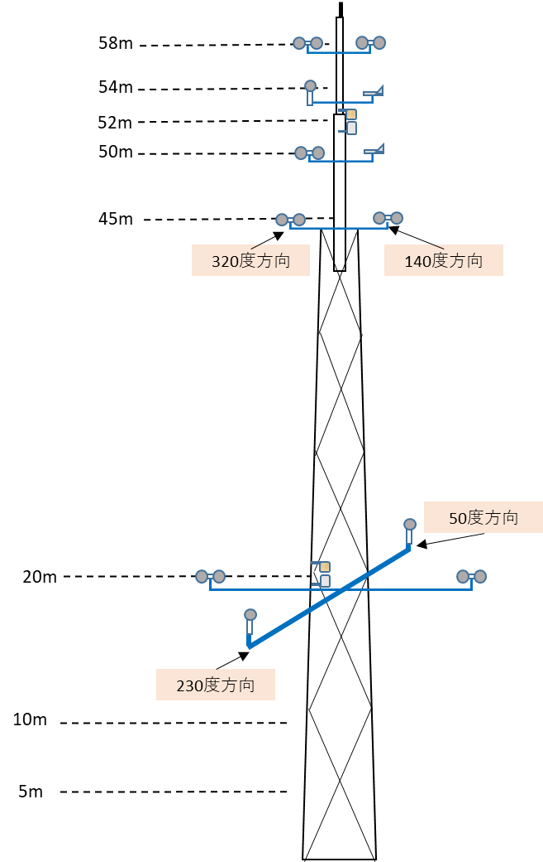 | 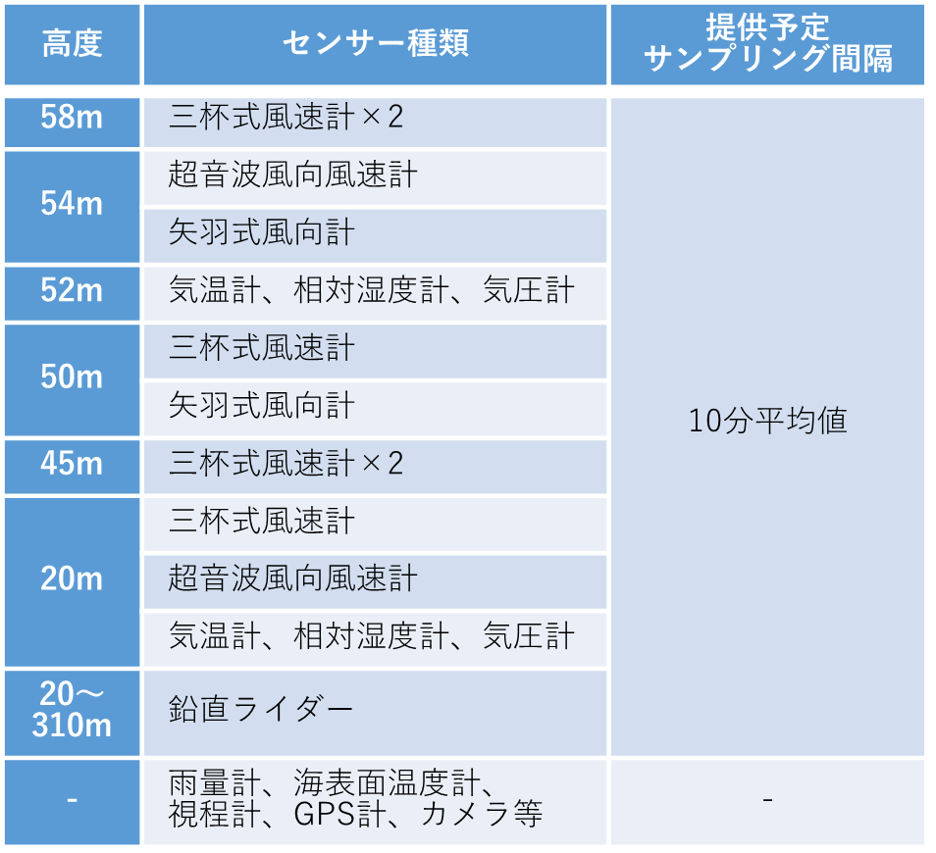
 | 11 | 洋上気象マスト（60m高）のデータで提供希望の項目はどれに該当しますか？（複数回答可） また、選択した項目の提供希望高度を「自由記述欄」に記載してください。希望の高度が不明な場合は、「特に決まっていない」と記載してください。 なお、(1)～(7)の選択肢以外の項目または、上図に示す「むつ小川原サイト」で行っている観測項目以外の項目を希望される場合は「(8)その他（自由記述）」を選択して記載してください。 | (1)～(7)の場合の回答例 ⇒ | 1 | 58m、50m、45m | リストから選択して、提供希望高度を「自由記述欄」に記載してください。 希望の高度が不明な場合は、「特に決まっていない」と記載ください。
 |  |  | (8)その他の場合の回答例 ⇒ | 8 | 風向・風速（風車型風向風速計）：50m
 |  |  | (1)風速（三杯式） (2)風向（矢羽式） (3)風向・風速（超音波風向風速計） (4)風速の標準偏差 (5)気温 (6)湿度 (7)気圧 (8)その他（自由記述） (9)わからない

 | 12 | Q11で回答された提供希望データの中で、必須の項目を高度ともに記載してください。（複数回答可） | (1)風速（三杯式） (2)風向（矢羽式） (3)風向・風速（超音波風向風速計） (4)風速の標準偏差 (5)気温 (6)湿度 (7)気圧 (8)その他（自由記述） (9)わからない |  |  | リストから選択して、提供を必須とする高度を「自由記述欄」に記載してください。希望の高度が不明な場合は、「特に決まっていない」と記載ください。

 | 13 | 気象マストの提供データのサンプリング間隔はどの間隔を希望しますか？（複数回答可） ※「異常値処理後」とは機器異常やマストの塔体影響等による異常値を除去処理したデータのことを示す。 | (1)1秒値(生データ) (2)10分平均値 (3)10分平均値(異常値処理後※) (4)1時間平均値(異常値処理後※) (5)その他（自由記述） (6)わからない |  |  | リストから選択してください。 「(5)その他（自由記述）」を選択した方は、「自由記述欄」に記載してください。

 | 14 | 試験サイトで提供するデータ（異常値処理前）の提供タイミングはどれを希望しますか？ なお、「(1)リアルタイム」を選択した方は、リアルタイムのデータ提供が必須のデータを具体的に、自由記述に記載してください。 ※「むつ小川原サイト」においては、利用期間中に検証の途中経過の確認用として異常値処理前のデータを提供可としており、試験サイト利用終了後に異常値処理後のデータを提供することとしています。 | (1)リアルタイム (2)1週間毎 (3)2週間毎 (4)1ヵ月毎 (5)試験サイト利用終了後 (6)その他（自由記述） (7)わからない |  |  | リストから選択してください。 「(1)リアルタイム」を選択した方は、リアルタイムのデータ提供が必須のデータを具体的に、自由記述に記載してください。 「(6)その他（自由記述）」を選択した方は、自由記述に記載してください。
 | 15 | 試験サイトに設置する気象マストはIEC規格に準拠する必要があると思いますか。 回答した理由も記載して下さい。 ※気象マストのIEC規格ではセンサーの気象マストの塔身からの離隔距離や取付位置等が定められており、IEC規格に準拠していれば、風況観測を実施するにあたって一定の精度が担保された測定ができるといえます。なお、WF認証用ではIEC規格に準拠した測定が要求されています。 | (1)必要である (2)不要である (3)わからない（自由記述欄への回答理由の記載は不要です。） |  |  | リストから選択してください。 回答した理由を「自由記述欄」に記載してください。
 | 16 | 60m超の高高度の気象マストについて、今後の拡充計画検討のためにお聞きします。 60m超の高高度の気象マストによるデータは必要と思いますか？ 回答した理由も記載してください。 ※60m超の高高度の気象マストは建築基準法で厳しい規制が定められており、国内での設置例は少ない状況です。一方で、近年は風車の高高度化が進んでおり、高高度に対応した観測が求められています。高高度の観測にはVL等のリモートセンシング機器が一般的に用いらていますが、高高度の観測には不確実性が伴うとされているため、高高度の観測値との比較は有用といえます。 | (1)必要である (2)不要である (3)わからない（自由記述欄への回答理由の記載は不要です。） |  |  | リストから選択してください。 回答した理由を「自由記述欄」に記載してください。
 | 17 | 洋上気象マスト（60m高）のデータの他に希望するデータがあれば、記載下さい。（複数回答可） | (1)気象マストに併設した鉛直ライダーによる観測データ (2)陸上サイトからの視程距離 (3)陸上サイトの監視カメラによる現場状況 (4)その他（自由記述） |  |  | リストから選択してください。 「(4)その他（自由記述）」を選択した方は、自由記述に記載してください。 なお、(1)～(3)を選択された方で補足があれば、自由記述に記載してください。

 |  | 以下のQ18～22の質問は、Q10で試験サイトの利用用途として「(1)SL精度検証」を選択した方のみ回答してください。
 | 18 | SLの精度検証に基準器となるSLは必要と思いますか。 回答した理由も記載して下さい。 | (1)必要である (2)不要である |  |  | リストから選択してください。 回答した理由を「自由記述欄」に記載してください。
 | 19 | Q18で「(1)必要である」と回答した方で、基準器のSLの提供データは何を希望しますか。 （複数回答可） | (1)視線風速（生データ） (2)視線風速（10分値） (3)DSLによる風向・風速データ（10分値） (4)その他（自由記述） |  |  | リストから選択してください。 「(4)その他（自由記述）」を選択した方は、「自由記述欄」に記載してください。

 | 20 | SLの長距離(3km以上)の測定に対する精度検証を行う予定はありますか。 | (1)ある (2)ない |  |  | リストから選択してください。 回答した理由を「自由記述欄」に記載してください。
 | 21 | Q20で「ある」に該当する方は希望距離を次から選択下さい。 | (1)3km (2)3.5km (3)4km (4)4.5km (5)5km以上 |  |  | リストから選択してください。
 | 22 | SLの精度検証に関して、1回の利用で何基程度SLを設置することがあると考えていますか。 | (1)1基 (2)2基 (3)3～4基 (4)5～6基 (5)7～8基 (6)9基以上 |  |  | リストから選択してください。

 |  | 以下のQ23～31の質問は、全員※回答してください。※Q8以降の設問の回答に進まれなかった方は以降もご回答不要で構いません。
 | 23 | その他、試験サイトに要望する設備があれば、記載して下さい。 | 回答例： ・機器が故障した際に、修理が行えるような屋内整備場のようなものがあるとよい |  |  | 「自由記述欄」に記載してください。
 | 24 | 機器設置サポートや提供データにおいて希望する解析サービス等、その他要望するサービスがあれば次から選択下さい。（複数回答可） | (1)SLの設置作業 (2)SLメーカー(代理店)による調整作業 (3)試験サイトまでの機器輸送（FLS除く） (4)FLS設置に係る許認可申請サポート (5)第三者機関としての精度検証に係るデータ解析・レポート作成 (6)機器の点検 (7)その他（自由記述） |  |  | リストから選択してください。 「(7)その他（自由記述）」を選択した方は、自由記述に記載してください。

 | 25 | どのような気象条件のデータがあると良いと考えますか？ 理由も記載して下さい。（複数回答可） | (1)風が強い (2)風が弱い (3)海風が卓越 (4)陸風が卓越 (5)晴天 (6)荒天（雪、霧等、高波） (7)気象条件に特に希望はない (8)わからない（自由記述欄への回答理由の記載は不要です。） |  |  | リストから選択してください。 理由を「自由記述欄」に記載してください。

 | 26 | 1回の利用で使用したい期間はどれに該当しますか？ 下記の各機器について、利用予定のある機器のみで構いませんので、ご回答ください。 | ※SLやVLの精度検証に必要な標準的な期間としては、約1ヵ月であり、「むつ小川原サイト」では、撤去設置の期間や必要な風条件のサンプル数の見込みを踏まえて以下を1枠として設定しています。 FLS ：最大3ヵ月 その他機器（SL、VL等）：最大2ヵ月 |  |  | リストから選択してください。
 |  | SL（スキャニングライダー） | (1)1ヵ月未満 (2)1ヵ月 (3)1.5ヵ月 (4)2ヵ月 (5)3ヵ月 (6)4ヵ月～半年未満 (7)半年以上～1年間 (8)わからない
 |  | VL（鉛直ライダー）
 |  | FLS（フローティングライダー）
 |  | 上記以外の機器または利用用途 ※自由記述欄に、具体的な機器または、利用用途をご記載ください。 |  |  |  | リストから選択し、自由記述に具体的な機器または、利用用途を記載してください。
 | 27 | 利用したいと思う時期はどれに該当しますか？ | (1)春季 (2)夏季 (3)秋季 (4)冬季 (5)通年 (6)時期は問わない (7)その他（自由記述） 例：秋季～冬季 (8)わからない |  |  | リストから選択してください。 「(7)その他（自由記述）」を選択した方は、自由記述に記載してください。
 | 28 | 想定される試験サイトの利用頻度はどのくらいでしょうか？ | (1)毎月 (2)2～3ヵ月に1回 (3)4～6ヵ月に1回 (4)年に1回 (5)2～3年に1回またはそれ以下 (6)わからない |  |  | リストから選択してください。
 | 29 | 将来的にどのくらい先まで、試験サイトを利用する可能性があると想定していますか？ | (1)1年後 (2)2年後 (3)3年後 (4)4年後 (5)5年後以上 (6)わからない |  |  | リストから選択してください。
 | 30 | 試験サイトの利用料について、「むつ小川原サイト」の今年度（2023年度）にあたっては、各機器で以下の利用料金（1基当たり）を設定しています。金額についてどのように思いますか？ 「高い」、「安い」と回答した方はどのくらいの金額が妥当であるか記載ください。 ◆仕様 ○利用期間について 各機器の1回の利用あたりの最大利用期間は以下です。 FLS ：最大3ヵ月 その他機器（SL、VL等）：最大2ヵ月 〇利用料に含まれるもの ・機器の設置スペース ・利用期間中の洋上気象マスト（基準器）のデータ ※機器の設置、移設、メンテナンス、撤去に関する費用は利用料に含まれない。 | 利用料金の設定の背景： 2022年度までの利用実績、今後の運用費用（洋上気象マストの主要電源である燃料電池の定期的な交換費用、経年劣化したセンサーの定期的な交換費用、設備更新費用、保守費用等）、設備を最終的に撤去するために必要な撤去費用の積立金等から「むつ小川原サイト」の利用料金を試算すると、SL・VLは250万円／基、FLSは500万/基の利用料が必要となる見込みです。 なお、今年度（2023年度）については、NEDO事業の下で運用している仮運用期間であるため、以下の質問に記載した料金設定としております。 ※次年度以降の利用料金については、アンケート調査、今後の需要見込み等を踏まえて検討いたします。
1 |  | SL（スキャニングライダー）：150万/基 | (1)高い (2)妥当 (3)安い |  |  | リストから選択してください。 「高い」、「安い」を選択した方は、どのくらいの金額が妥当であるか「自由記述欄」に記載してください。
 |  | VL（鉛直ライダー）：150万/基 | (1)高い (2)妥当 (3)安い |  |  | リストから選択してください。 「高い」、「安い」を選択した方は、どのくらいの金額が妥当であるか「自由記述欄」に記載してください。
 |  | FLS（フローティングライダー）：300万/基 | (1)高い (2)妥当 (3)安い |  |  | リストから選択してください。 「高い」、「安い」を選択した方は、どのくらいの金額が妥当であるか「自由記述欄」に記載してください。
 | 31 | 試験サイトの維持費には大きな費用がかかるため、利用状況によっては、運営が厳しくなる可能性があります。そのため、試験サイトを利用される皆様から寄付金を募ることも検討しております。寄付金を募る場合に、寄付にご賛同頂けそうかご回答頂ければと思います。 また、ご自身が寄付をしたくなるような寄付に対するインセンティブの案があれば「自由記述欄」にご記載頂ければと思います。 例：寄付をした方には、「むつ小川原サイト」のHPへの企業ロゴの掲載を行う。 ※なお、本質問の回答により寄付を強制するものではございませんので、ご安心ください。 | (1)寄付したいと思う (2)寄付を検討する (3)寄付はしないと思う |  |  | リストから選択してください。 寄付に対するインセンティブの案があれば「自由記述欄」に記載してください。

 |  | 以下のQ32～34の質問は、Q6の試験サイトの必要性の質問で「(1)必要である」or「(2)どちらかというと必要である」と回答した方のみ回答してください。
 | 32 | 本試験サイト以外に公共利用が可能な試験サイトが他の地点にも必要であると思いますか？ | (1)必要である (2)どちらかというと必要である (3)どちらかというと不要である (4)不要である |  |  | リストから選択してください。
 | 33 | Q32で「1.必要である」or「2.どちらかというと必要である。」と回答した方で、追加の試験サイトに期待する要件があれば記載ください。 |  |  |  | 「自由記述欄」に記載してください。
 | 34 | Q32で「1.必要である」or「2.どちらかというと必要である」と回答した方で、日本のどのエリアに試験サイトが立地していればよいと思いますか？ 理由も記載して下さい。 | (1)北海道地方（日本海、オホーツク海側） (2)北海道地方（太平洋側） (3)東北地方（日本海側） (4)東北地方（太平洋側） (5)関東甲信地方 (6)北陸地方 (7)東海地方、近畿地方（太平洋側） (8)近畿地方（日本海側）、中国地方 (9)四国地方 (10)九州北部地方 (11)九州南部・奄美地方、沖縄地方 (12)特に立地に希望はない |  |  | リストから選択してください。 回答した理由を「自由記述欄」に記載してください。

 | ＜利用後の感想等＞ むつ小川原サイトを実際にご利用された方（Q9で「(1)「むつ小川原サイト」を利用したことがある）」を選択された方）にお聞きします。
 | No. | 質 問 | 項 目 | 回 答 欄 | 自由記述欄 | 入 力 説 明
 | 35 | 利用時の目的はどれに該当しますか？ （複数回答可） | (1)SL精度検証 (2)VL精度検証 (3)FLS精度検証 (4)その他機器精度検証（機器名記載） (5)研究開発・実証実験 (6)機器の点検 (7)その他（自由記述） |  |  | リストから選択してください。 「(7)その他（自由記述）」を選択した方は、自由記述に記載してください。

 | 36 | 利用した満足度はどうでしたでしょうか？ 回答した理由も記載して下さい。 | (1)非常に満足 (2)満足 (3)やや不満 (4)不満 |  |  | リストから選択してください。 回答した理由を「自由記述欄」に記載してください。
 | 37 | 今後の利用予定についてお教えください。 回答した理由も記載して下さい。 | (1)利用したい (2)どちらかというと利用したい (3)どちらかというと利用しないと思う (4)利用しないと思う |  |  | リストから選択してください。 回答した理由を「自由記述欄」に記載してください。
 | 38 | その他、利用の感想や改善希望点等があれば記述してください。 | 自由記述 |  |  | 自由記述。 枠が狭い場合はセルを広げてください。
 |  | アンケートは以上です。ご協力いただき、誠にありがとうございました。

